对账发票申请-0409
香港精工对账单-Recall
客户 | 下单时间 | 客户联系人 | 单据编号 | 客户PO号 | 睿颢合同号 | 客户款号 | 使用于 | 品名 | 数量(片） | 单价(RMB) | 金额(RMB) | 备注1 | 备注2
香港精工 | 2026-03-04 | 叶小姐 | S26030406 | 25605 | RXGJGZH069 PI 备注 GTPO26/A0106 | 5321/045/800/03 |  | 14标RFID贴纸45*35mm可移 ZHRFS24013 | 550 | 0.382 | 210.10
 |  |  |  | 25607 |  | 2323/045/808/02 |  | 14标RFID贴纸45*35mm可移 ZHRFS24013 | 800 | 0.382 | 305.60
 |  |  |  |  |  | 2323/045/808/03 |  | 14标RFID贴纸45*35mm可移 ZHRFS24013 | 650 | 0.382 | 248.30
 |  |  |  | 25618 |  | 4376/045/808/05 |  | 14标RFID贴纸45*35mm可移 ZHRFS24013 | 900 | 0.382 | 343.80
香港精工 | 2026-03-04 | 叶小姐 | S26030408 | 26013 | RXGJGZH070 PI 备注 GTPO26/A0107 | 2323/045/808/02 |  | 14标RFID贴纸45*35mm可移 ZHRFS24013 | 1600 | 0.382 | 611.20
 |  |  |  |  |  | 2323/045/808/03 |  | 14标RFID贴纸45*35mm可移 ZHRFS24013 | 850 | 0.382 | 324.70
 |  |  |  | 26014 |  | 4376/045/808/03 |  | 14标RFID贴纸45*35mm可移 ZHRFS24013 | 1150 | 0.382 | 439.30
 |  |  |  |  |  | 4376/045/808/05 |  | 14标RFID贴纸45*35mm可移 ZHRFS24013 | 1000 | 0.382 | 382.00
 |  |  |  | 26015 |  | 5321/045/800/03 |  | 14标RFID贴纸45*35mm可移 ZHRFS24013 | 1050 | 0.382 | 401.10
TOTAL1 |  |  |  |  |  |  |  |  | 8550 |  | 3266.1000

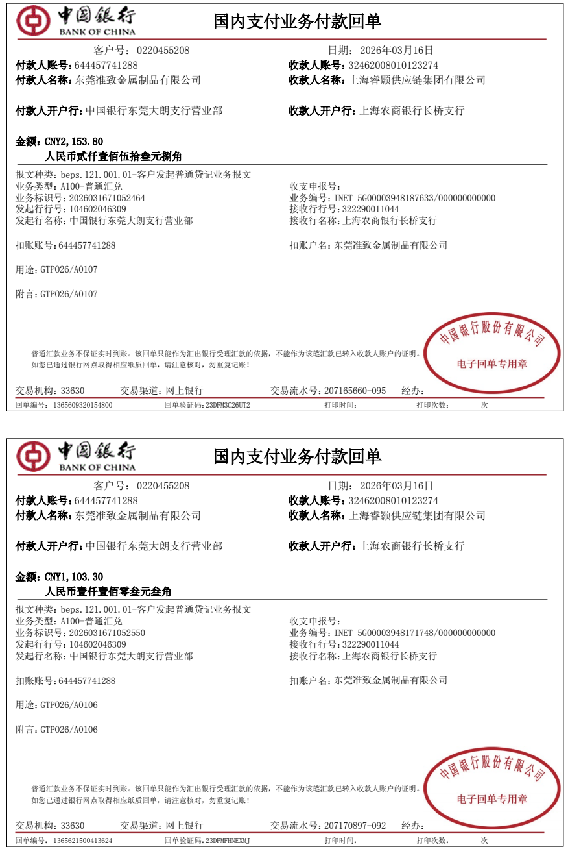
发票通知单
编号 （发票张数） | 申请日期 | 客户 | 开票抬头 （请填写全名） | 货物或应 税劳名称（比如吊粒，吊牌等，大致写一下就可以） | 规格型号 （如果不需要注明的请写“无”） | 单位 | 数量 | 金额 （一张发票的总金额） | 备注3 | 0.00055 | 1.592525
1 |  | 香港精工 | 东莞准致金属制品有限公司 | 贴纸 | 无 | pcs | 2895.5 | ￥1,103.30 | 发票机打标注： 毛重1.59kgs | GTPO26/A0106
1 |  | 香港精工 | 东莞准致金属制品有限公司 | 贴纸 | 无 | pcs | 5650 | ￥2,153.80 | 发票机打标注： 毛重3.11kgs | GTPO26/A0107

